상품제안서
차량용 공기청정기 화이트홀B90 | 상품코드: S15235

 |  |  |  |  |  |  | 02-713-8555 | www.synergygift.co.kr
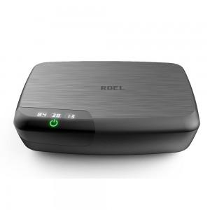

【상세/제작정보】

【인쇄/포장옵션】 | 실크 / 포장지포장

【공급단가】 | 수량 | 10~ | 30~ | 50~ | 100~ | 300~
*VAT별도 | 단가 | 97,500원 | 95,940원 | 93,600원 | 91,260원 | 89,700원

【상품 URL】 | https://www.synergygift.co.kr:443/src/goods_detail.php?gdno=15261

